SEMANA 1
 |  | PARTE SEMANAL DE PERSONAL
PETROQUÍMICA RÍO TERCERO S.A. |  | Mantenimiento |  |  |  |  |  |  |  |  |  |  |  |  |  |  | SEMANA Nº 1
Legajo | Apellido y Nombre |  |  |  |  |  |  |  |  |  |  |  |  |  |  | Día | Observaciones

 |  | Cod. | Hs. | Cod. | Hs. | Cod. | Hs. | Cod. | Hs. | Cod. | Hs. | Cod. | Hs. | Cod. | Hs.

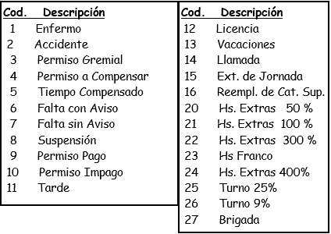

 | Supervisor |  |  |  | Jefe de planta

 |  |  |  |  |  |  |  |  |  |  |  |  |  |  | Total
50% | 0 |  | 0 |  | 0 |  | 0 |  | 0 |  | 0 |  | 0 |  | 0
100% | 0 |  | 0 |  | 0 |  | 0 |  | 0 |  | 0 |  | 0 |  | 0
300% | 0 |  | 0 |  | 0 |  | 0 |  | 0 |  | 0 |  | 0 |  | 0
Extension | 0 |  | 0 |  | 0 |  | 0 |  | 0 |  | 0 |  | 0 |  | 0
Llamada | 0 |  | 0 |  | 0 |  | 0 |  | 0 |  | 0 |  | 0 |  | 0

